Feuil1
Nom: | DURAND
Prénom: | Pierre
Bac: | S.SI
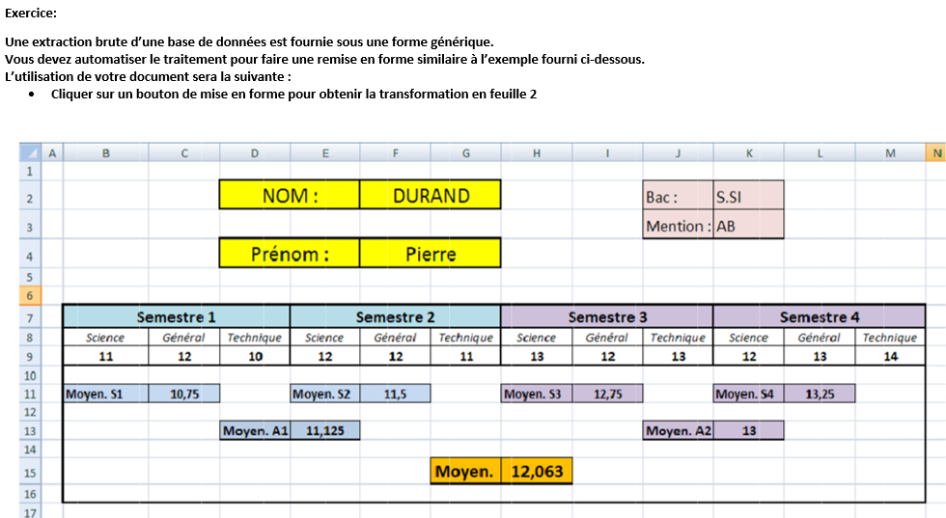

 | Semestre 1 | Semestre 2 | Semestre 3 | Semestre 4
Science | 11 | 12 | 13 | 12
Général | 12 | 12 | 12 | 13
Technique | 10 | 11 | 13 | 14
Moyenne | 11.00 | 11.67 | 12.67 | 13.00
Moyenne A1 | 11.34
Moyenne A2 | 12.84
Moyenne générale | 12.09 | AB

